Sheet1 (2)
申购合同
供方：上海汭洐 |  |  |  |  |  |  | 合同标号： |  | WSJ20251017-1
需方：威斯嘉服装有限公司 |  |  |  |  |  |  | 签订点： | 广东佛山顺德均安镇畅兴工业区均益路9号4楼
产品名称，规格，数量，金额 |  |  |  |  |  |  | 签订时间： |  | 2025-10-17 |  |  |  |  |  | 出货日期 2025-10-27
客户 | 款号 | PO | 货品名 | 内容 | 订单数量 | 码数 |  |  |  |  |  |  |  |  | 需订数量 | 损耗 | 单价 | 总金额
 |  |  |  |  |  | 4 | 6 | 8 | 9 | 10 | 11 | 12 | 14 | 16
利丰 | 171714 |  | 帆布吊牌 | SKINNY | 1240 | 配绳仔001 |  |  |  |  |  |  |  |  |  | 2%
 |  | 1536418 | 纸质吊牌 | 10 |  |  |  |  |  |  |  |  |  |  | 1265 |  | 0.271 | 342.76
 |  | 421 | 纸质腰卡 | High Rise |  |  | 0 | 168 | 31 | 362 | 173 | 173 | 347 | 11 | 1265 |  | 0.149 | 188.49
 |  | 415 | 帆布后袋牌 | FULL LENGTH
 | 171714 | 1536422 | 帆布吊牌 | SKINNY | 980 | 配绳仔001 |  |  |  |  |  |  |  |  |  | 2%
 |  | 416 | 纸质吊牌 | 10 |  |  |  |  |  |  |  |  |  |  | 1000 |  | 0.271 | 270.89
 |  |  | 纸质腰卡 | High Rise |  |  | 11 | 112 | 32 | 173 | 132 | 250 | 291 | 0 | 1001 |  | 0.149 | 149.15
 |  |  | 帆布后袋牌 | FULL LENGTH
 | 171255 | 1536422 | 帆布吊牌 | SKINNY | 3450 | 配绳仔001 |  |  |  |  |  |  |  |  |  | 2%
 |  | 416 | 纸质吊牌 | 10 |  |  |  |  |  |  |  |  |  |  | 3519 |  | 0.271 | 953.65
 |  |  | 纸质腰卡 | High Rise |  |  | 172 | 429 | 282 | 524 | 440 | 661 | 661 | 350 | 3519 |  | 0.149 | 524.33
 |  |  | 帆布后袋牌 | FULL LENGTH
 | 171255 | 1536434 | 帆布吊牌 | SKINNY | 1090 | 配绳仔001 |  |  |  |  |  |  |  |  |  | 2%
 |  | 431 | 纸质吊牌 | 10 |  |  |  |  |  |  |  |  |  |  | 1112 |  | 0.271 | 301.30
 |  |  | 纸质腰卡 | High Rise |  |  | 41 | 138 | 82 | 153 | 143 | 219 | 225 | 112 | 1113 |  | 0.149 | 165.84
 |  |  | 帆布后袋牌 | FULL LENGTH
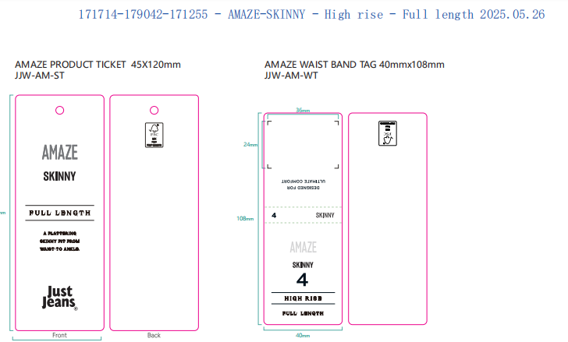
合计 |  |  |  |  |  |  |  |  |  |  |  |  |  |  |  |  |  | 2896.4012
备注
部门 |  |  | 跟单 梁珍
购品种类型 |  |  | 挂牌
订购原因：
申购人签名
主管签名

